Introdução
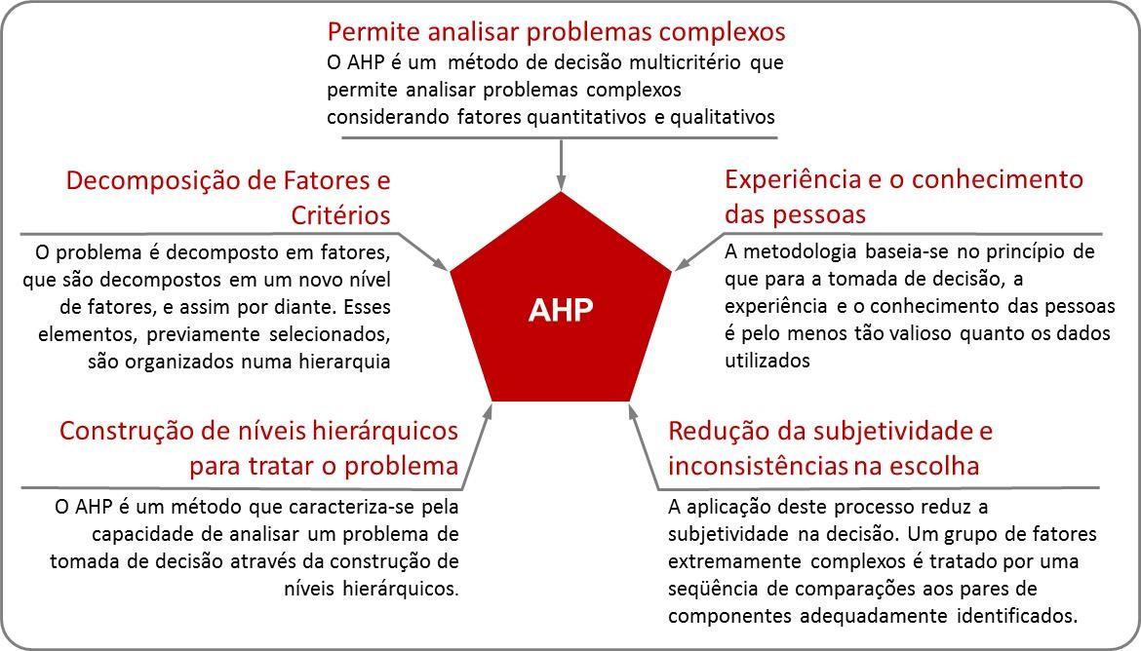

 | Definição dos Grupos de variáveis

Definição de pesos por meio de semântica

Grupos
 |  |  |  |  |  |  | Pesos para os Grupos de Variáveis

 |  |  | Peso |  |  |  |  | Pressões
Dem/Soc | 1 | 4 | 4
Dem/Epi | 1 | 2 | 2 |  |  |  |  | Fragilidades
Soc/Epi | 2 | 2 | 0.5
 |  |  |  |  |  |  |  | Pressões
7.00 | 0.57142857143 | 1.7142857143 | 3 | 3
1.75 | 0.14285714286 | 0.42857142857 | 3
3.50 | 0.28571428571 | 0.85714285714 | 3 |  |  | Índice de Consistência
12.25 | 1 | 3 |  |  |  | 0 | Atribuição de pesos consistente

Peso dos Grupos
 |  | A | B | C | Pesos
Qualidade | A | 1.00 | 4.00 | 2.00 | 0.571
Pressão | B | 0.25 | 1.00 | 0.50 | 0.143
Fragillidade | C | 0.50 | 2.00 | 1.00 | 0.286
 |  |  |  |  | 1.000

Variáveis Qualidade
 |  | Peso |  |  |  |  |  |  | Pesos para as Variáveis do Grupo Qualidade
1 | 5 | 5 |  | 12.00 | 0.50632911392 | 2.2011251758 | 4.3472222222 | 4.0990475576
1 | 3 | 3 |  | 2.53 | 0.10689170183 | 0.41678387248 | 3.899122807 |  | Código | Variáveis
1 | 3 | 3 |  | 2.83 | 0.11954992968 | 0.5288326301 | 4.4235294118 |  | Sedimentos
2 | 1 | 1 |  | 6.33 | 0.26722925457 | 0.99578059072 | 3.7263157895 |  | P Total
2 | 3 | 0.33333333333 |  |  |  |  |  |  | N Total
2 | 2 | 0.5 |  | 23.70 | 1 | 4.1425222691 |  |  | Disp Hídrica

 |  |  |  |  |  |  |  |  |  |  | P Total

 |  |  |  |  |  |  |  |  |  |  | N Total

 |  |  |  |  |  |  |  |  |  |  | Disp Hídrica
 |  |  | A | B | C | D |  | Pesos
 | Sedimentos | A | 1.00 | 5.00 | 3.00 | 3.00 |  | 0.531 |  |  | P Total
 | P Total | B | 0.20 | 1.00 | 1.00 | 0.33 |  | 0.101
 | N Total | C | 0.33 | 1.00 | 1.00 | 0.50 |  | 0.128 |  |  | P Total
 | Disp Hídrica | D | 0.33 | 3.00 | 2.00 | 1.00 |  | 0.240
 |  |  |  |  |  |  |  |  |  |  | N Total
Peso das Variáveis Fragilidades
 |  |  |  |  |  |  |  | 1.000

 |  |  |  |  |  |  |  |  | Índice de Consistência
 |  |  |  |  |  |  |  |  | 0.0366842806 | Atribuição de pesos consistente

Variáveis Pressões
 |  |  |  |  |  | Pesos para as Variáveis do Grupo Pressões

 |  |  | Peso
Dem/Soc | 1 | 3 | 3
Dem/Epi | 1 | 3 | 3 |  |  | Código | Variáveis
Soc/Epi | 1 | 2 | 2 |  |  | Distâncias Nascentes
 |  |  |  |  |  | Distâncias Captações
7.00 | 0.57534246575 | 1.8493150685 | 3.2142857143 | 3.0653679654 |  | Distâncias Urbanização
3.33 | 0.27397260274 | 0.76712328767 | 2.8
1.83 | 0.15068493151 | 0.47945205479 | 3.1818181818
12.17 | 1 | 3.095890411

 |  |  |  |  |  |  |  | Distâncias Captações
 |  | A | B | C | Pesos
Distâncias Nascentes | A | 1.00 | 3.00 | 3.00 | 0.59734513274 |  |  | Distâncias Urbanização
Distâncias Captações | B | 0.33 | 1.00 | 2.00 | 0.24778761062
Distâncias Urbanização | C | 0.33 | 0.50 | 1.00 | 0.15486725664 |  |  | Distâncias Urbanização
 |  |  |  |  | 1.000
Peso das Variáveis de Pressões
 |  |  |  |  |  | Índice de Consistência
 |  |  |  |  |  | 0.056351694283 | Atribuição de pesos consistente

Variáveis Fragilidades
 |  | Peso |  |  |  |  |  |  | Pesos para as Variáveis do Grupo Fragilidades
2 | 5 | 0.2 |  | 1.87 | 0.077134986226 | 0.32415059688 | 4.2023809524 | 4.083848192
2 | 3 | 0.33333333333 |  | 11.00 | 0.45454545455 | 1.976584022 | 4.3484848485 |  | Código | Variáveis
2 | 3 | 0.33333333333 |  | 6.50 | 0.26859504132 | 1.1267217631 | 4.1948717949 |  | Formas de Relevo
1 | 2 | 2 |  | 4.83 | 0.19972451791 | 0.71694214876 | 3.5896551724 |  | Solos (Erodibilidade)
1 | 3 | 3 |  |  |  |  |  |  | Declividades
1 | 2 | 2 |  | 24.20 | 1 | 4.1443985308 |  |  | Geologia

 |  |  |  |  |  |  |  |  |  |  | Formas de Relevo

 |  |  |  |  |  |  |  |  |  |  | Formas de Relevo

 |  |  |  |  |  |  |  |  |  |  | Formas de Relevo
 |  |  | A | B | C | D |  | Pesos
 | Formas de Relevo | A | 1.00 | 0.20 | 0.33 | 0.33 |  | 0.078 |  |  | Declividades
 | Solos (Erodibilidade) | B | 5.00 | 1.00 | 2.00 | 3.00 |  | 0.477
 | Declividades | C | 3.00 | 0.50 | 1.00 | 2.00 |  | 0.272 |  |  | Geologia
 | Geologia | D | 3.00 | 0.33 | 0.50 | 1.00 |  | 0.173
 |  |  |  |  |  |  |  |  |  |  | Geologia
 |  |  |  |  |  |  |  | 1.000
Peso das Variáveis Fragilidades

 |  |  |  |  |  |  |  |  | Índice de Consistência
 |  |  |  |  |  |  |  |  | 0.03105488594 | Atribuição de pesos consistente

Pesos do Modelo
Peso para os modelos agrupados
Pesos para as Variáveis no Modelo

Grupos | Variáveis |  | Pesos | Pesos Grupo | Pesos Finais
Qualidade | Sedimentos | A | 0.531 | 0.57142857143 | 0.304
 | P Total | B | 0.101 |  | 0.057
 | N Total | C | 0.128 |  | 0.073 | 0.304 | 0.085 | 0.022
 | Disp Hídrica | D | 0.240 |  | 0.137 | 0.057 | 0.035 | 0.136
Pressões | Distâncias Nascentes | A | 0.597 | 0.14285714286 | 0.085 | 0.073 | 0.022 | 0.078
 | Distâncias Captação | B | 0.248 |  | 0.035 | 0.137 | 0.000 | 0.049
 | Distâncias Urbanização | C | 0.155 |  | 0.022 | 0.000 | 0.000 | 0.000
Fragilidades | Formas de Relevo | A | 0.078 | 0.28571428571 | 0.022
 | Solos (Erodibilidade) | B | 0.477 |  | 0.136
 | Declividades | C | 0.272 |  | 0.078
 | Geologia | D | 0.173 |  | 0.049
 |  |  | 3.00 | 1.00 | 1.00

